Sheet1
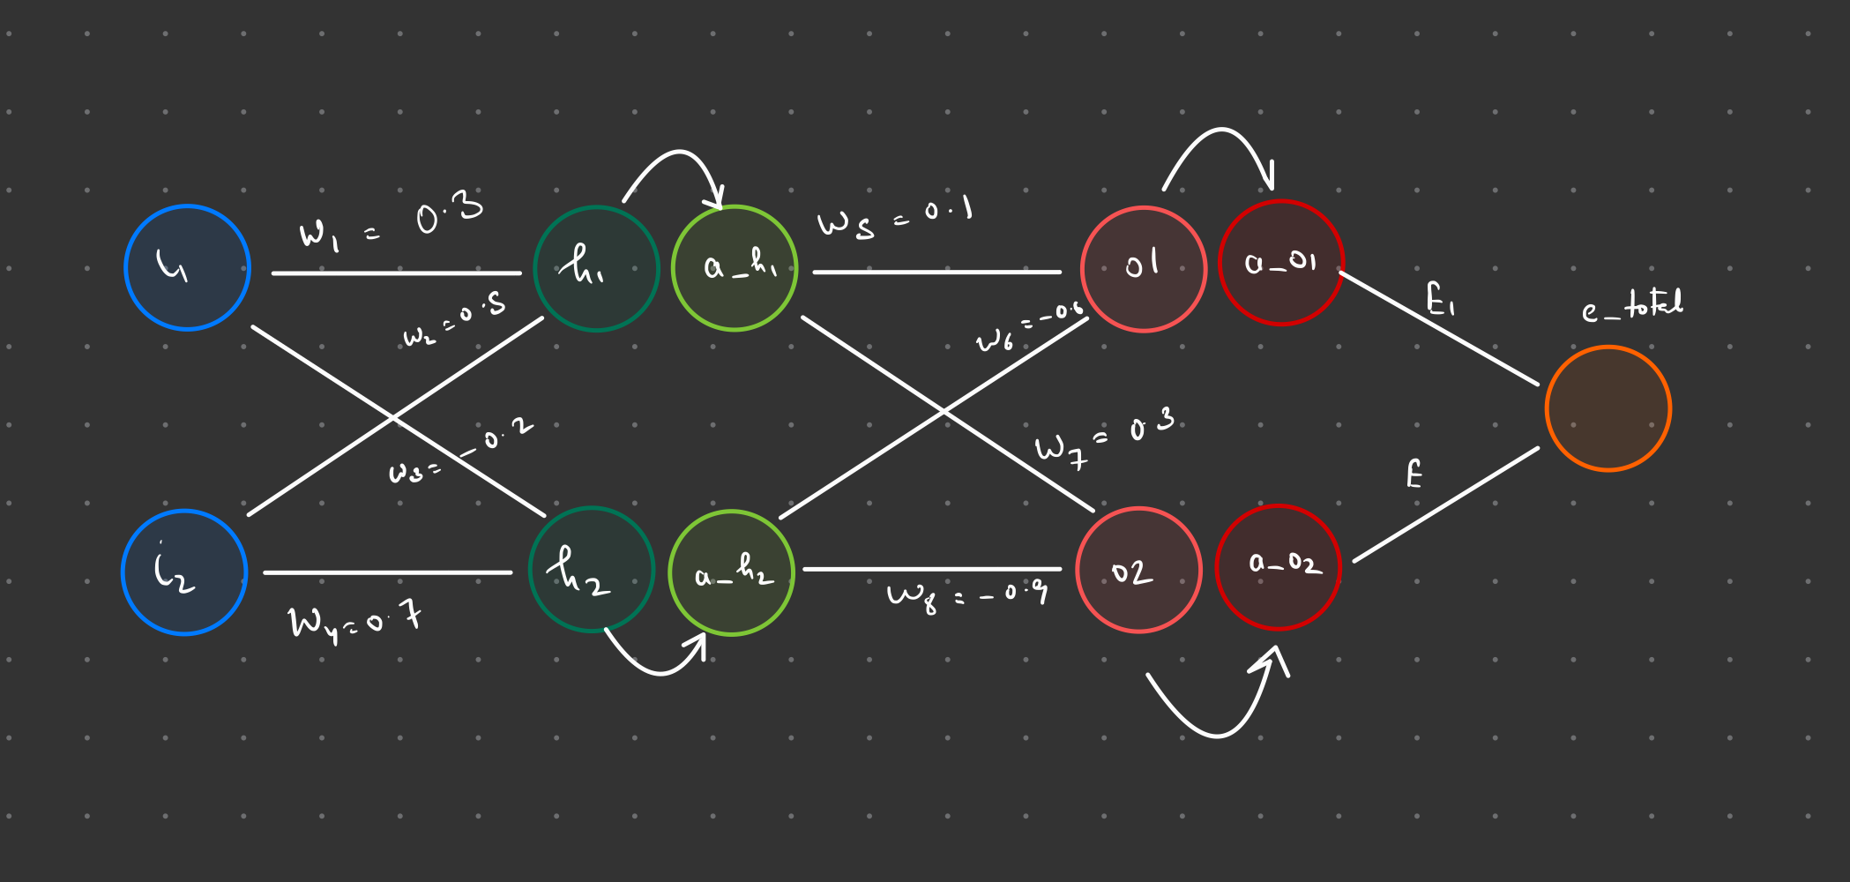

 | η = 0.1 | η = 0.2 | η = 0.5 | η = 0.8 | η = 1.0 | η = 2.0
 | 0.24251985735 | 0.24251985735 | 0.24251985735 | 0.24251985735 | 0.24251985735 | 0.24251985735
 | 0.24110903877 | 0.23970114343 | 0.23549537787 | 0.23131728643 | 0.22854776528 | 0.21490159884
 | 0.23970403157 | 0.23690583913 | 0.22862020601 | 0.22050429438 | 0.2151917513 | 0.18987932614
 | 0.23830487995 | 0.23413429021 | 0.2218993529 | 0.21009967585 | 0.20248615152 | 0.16762535191
 | 0.23691162731 | 0.23138682882 | 0.21533724356 | 0.20011810728 | 0.19045490824 | 0.14813949508
 | 0.23552431617 | 0.2286637729 | 0.20893767274 | 0.19056984884 | 0.17911099514 | 0.13127531968
 | 0.23414298825 | 0.22596542559 | 0.20270377367 | 0.18146066005 | 0.16845661989 | 0.11678987307
 | 0.23276768433 | 0.22329207476 | 0.1966379996 | 0.1727919116 | 0.15848407316 | 0.10439494053
 | 0.23139844434 | 0.22064399254 | 0.19074211797 | 0.16456086243 | 0.14917704036 | 0.093796722981
 | 0.23003530729 | 0.21802143494 | 0.18501721631 | 0.15676106311 | 0.14051217887 | 0.084720552415
 | 0.22867831124 | 0.21542464145 | 0.17946371891 | 0.14938284388 | 0.13246078089 | 0.076922979976
 | 0.22732749332 | 0.21285383481 | 0.17408141284 | 0.1424138475 | 0.12499037939 | 0.070195330733
 | 0.22598288971 | 0.2103092207 | 0.16886948206 | 0.13583957209 | 0.11806619845 | 0.064362398143
 | 0.22464453559 | 0.2077909876 | 0.16382654781 | 0.12964389585 | 0.11165239177 | 0.059278852389
 | 0.22331246518 | 0.20529930663 | 0.158950714 | 0.12380956324 | 0.1057130483 | 0.054824910279
 | 0.22198671169 | 0.20283433144 | 0.1542396159 | 0.11831861933 | 0.10021296931 | 0.050902083513
 | 0.2206673073 | 0.20039619821 | 0.14969047083 | 0.11315278511 | 0.095118237484 | 0.04742937247
 | 0.21935428318 | 0.19798502563 | 0.14530012959 | 0.10829377197 | 0.090396607278 | 0.044340023833
 | 0.21804766949 | 0.19560091498 | 0.14106512752 | 0.10372353697 | 0.086017748416 | 0.041578846222
 | 0.21674749531 | 0.19324395019 | 0.13698173423 | 0.099424483205 | 0.081953373559 | 0.039100024391
 | 0.2154537887 | 0.19091419803 | 0.13304600124 | 0.09537961119 | 0.078177278009 | 0.036865355889
 | 0.21416657663 | 0.18861170828 | 0.12925380703 | 0.091572627666 | 0.074665315177 | 0.034842835088
 | 0.21288588503 | 0.18633651393 | 0.12560089897 | 0.087988018526 | 0.071395327245 | 0.033005517884
 | 0.21161173876 | 0.18408863147 | 0.12208293186 | 0.084611092184 | 0.068347046351 | 0.031330610941
 | 0.21034416158 | 0.1818680612 | 0.11869550302 | 0.081427999178 | 0.065501978054 | 0.029798739613
 | 0.20908317619 | 0.17967478749 | 0.1154341837 | 0.078425733132 | 0.062843275843 | 0.02839335778
 | 0.20782880421 | 0.17750877923 | 0.11229454701 | 0.075592117478 | 0.060355613007 | 0.027100270396
 | 0.20658106614 | 0.17536999011 | 0.10927219236 | 0.072915781634 | 0.05802505628 | 0.025907245674
 | 0.20533998142 | 0.17325835914 | 0.10636276661 | 0.070386129693 | 0.055838944234 | 0.024803698768
 | 0.2041055684 | 0.17117381098 | 0.10356198217 | 0.067993304075 | 0.053785772255 | 0.023780432634
 | 0.20287784431 | 0.16911625643 | 0.10086563216 | 0.065728146098 | 0.051855085166 | 0.022829424792
 | 0.20165682533 | 0.16708559293 | 0.098269602963 | 0.063582154989 | 0.050037377988 | 0.021943651098
 | 0.20044252652 | 0.16508170498 | 0.09576988437 | 0.061547446498 | 0.048324004896 | 0.021116939453
 | 0.19923496185 | 0.16310446466 | 0.093362577584 | 0.059616711974 | 0.046707096188 | 0.020343847845
 | 0.19803414423 | 0.16115373214 | 0.091043901287 | 0.057783178536 | 0.045179482911 | 0.019619562254
 | 0.19684008545 | 0.15922935617 | 0.08881019602 | 0.056040570784 | 0.043734628655 | 0.018939810828
 | 0.19565279627 | 0.15733117461 | 0.086657927081 | 0.054383074333 | 0.04236656801 | 0.018300791458
 | 0.19447228632 | 0.15545901497 | 0.084583686146 | 0.052805301342 | 0.041069851134 | 0.017699110411
 | 0.1932985642 | 0.15361269486 | 0.082584191774 | 0.051302258142 | 0.0398394939 | 0.017131730154
 | 0.19213163744 | 0.1517920226 | 0.080656288993 | 0.049869314972 | 0.038670933095 | 0.016595924825
 | 0.19097151249 | 0.14999679767 | 0.078796948087 | 0.048502177809 | 0.037559986198 | 0.016089242096
 | 0.18981819477 | 0.14822681127 | 0.07700326274 | 0.04719686222 | 0.036502815255 | 0.015609470403
 | 0.18867168865 | 0.1464818468 | 0.075272447638 | 0.045949669173 | 0.035495894464 | 0.015154610697
 | 0.18753199748 | 0.14476168039 | 0.073601835651 | 0.044757162687 | 0.034535981062 | 0.014722852013
 | 0.18639912355 | 0.14306608138 | 0.071988874668 | 0.043616149239 | 0.033620089175 | 0.014312550284
 | 0.18527306817 | 0.1413948128 | 0.070431124183 | 0.042523658795 | 0.032745466323 | 0.013922209904
 | 0.18415383162 | 0.13974763189 | 0.068926251686 | 0.041476927372 | 0.031909572294 | 0.013550467653
 | 0.18304141318 | 0.13812429054 | 0.067472028926 | 0.040473381009 | 0.031110060131 | 0.013196078624
 | 0.18193581116 | 0.13652453574 | 0.066066328097 | 0.039510621047 | 0.030344759019 | 0.012857903896
 | 0.18083702287 | 0.13494811004 | 0.064707117979 | 0.038586410618 | 0.029611658854 | 0.01253489968
...
 | Targets | Outputs
 | 0.01
 | 0.99

 | ∂E_t/∂w5 = ∂(E1+E2)/∂w5 = ∂(E1)/∂w5 = (∂(E1)/∂a_o1)*(∂a_o1/∂o1)*(∂o1/∂w5)
 | ∂E1/∂a_o1 = ∂((1/2)*(t1 - a_o1)^2)/∂a_o1 = (t1 - a_o1)*(-1) = a_o1 - t1
 | ∂a_o1/∂o1 = ∂(σ(o1))/∂o1 = σ(o1)*(1 - σ(o1)) = a_o1*(1 - a_o1)
 | ∂o1/∂w5 = ∂(w5*a_h1 + w6*a_h2)/∂w5 = a_h1
 | ∂E_t/∂w5 = |  | (a_o1 - t1) * a_o1 * (1 - a_o1) * a_h1
 | ∂E_t/∂w6 = |  | (a_o1 - t1) * a_o1 * (1 - a_o1) * a_h2
 | ∂E_t/∂w5 = |  | (a_o2 - t2) * a_o2 * (1 - a_o2) * a_h1
 | ∂E_t/∂w8 = |  | (a_o2 - t2) * a_o2 * (1 - a_o2) * a_h2

 | ∂E_t/∂w1 = ∂(E1+E2)/∂w1
 | ∂E_t/∂w1 = ∂E_t/∂a_h1 * ∂a_h1/∂h1 * ∂h1/∂w1

 | 0.25123100378
 | 0.24328063171
 | 0.23555316881
 | 0.22805090207
 | 0.22077516763
 | 0.21372638515
 | 0.20690410199
 | 0.20030704575
 | 0.1939331838
 | 0.1877797879
 | 0.18184350266
 | 0.17612041577
 | 0.17060612892
 | 0.16529582781
 | 0.16018435015
 | 0.15526625078
 | 0.15053586294
 | 0.1459873554
 | 0.14161478478
 | 0.13741214312
 | 0.13337340033
 | 0.12949254188
 | 0.12576360158
 | 0.12218068992
 | 0.118738018
 | 0.11542991761
 | 0.11225085755
 | 0.10919545677
 | 0.1062584944
 | 0.10343491731
 | 0.10071984526
 | 0.09810857405
 | 0.095596576978
 | 0.093179504788
 | 0.090853184386
 | 0.088613616514
 | 0.086456972583
 | 0.084379590809
 | 0.082377971813
 | 0.080448773806
 | 0.078588807457
 | 0.076795030559
 | 0.075064542546
 | 0.07339457895
 | 0.071782505838
 | 0.070225814283
 | 0.068722114912
 | 0.067269132542
 | 0.065864700949
...
h1 = w1*i1 + w2*i2 | ∂o1/∂a_h1 = w5 |  | ∂o2/∂a_h1 = w7
h2 = w3*i1 + w4*i2 | ∂E_1/∂a_h1 = ∂E1/∂a_o1 * ∂a_o1/∂o1 * ∂o1/∂a_h1 = |  |  | (a_o1 - t1) * a_o1 * (1 - a_o1) * w5
a_h1 = σ(h1) = 1/(1+exp(-h1)) | ∂E_2/∂a_h1 = |  |  | (a_o2 - t2) * a_o2 * (1 - a_o2) * w7
a_h2 = σ(h2) = 1/(1+exp(-h2))
o1 = w5*a_h1 + w6*a_h2 | ∂E_1/∂a_h2 = ∂E1/∂a_o1 * ∂a_o1/∂o1 * ∂o1/∂a_h2 = |  |  | (a_o1 - t1) * a_o1 * (1 - a_o1) * w6
o2 = w7*a_h1 + w8*a_h2 | ∂E_2/∂a_h2 = |  |  | (a_o2 - t2) * a_o2 * (1 - a_o2) * w8
a_o1 = σ(o1)
a_o2 = σ(o2) | ∂a_h1/∂h1 = ∂σ(h1)/∂h1 = σ(h1) * (1 - σ(h1)) = a_h1 * (1 - a_h1) |  |  |  | ∂h1/∂w1 = i1
E1 = (1/2)*(t1 - a_o1)^2
...
 |  |  |  |  |  | η = 0.5 | η = 0.8 | η = 1.0 | η = 2.0
 |  |  |  |  |  | 0.24251985735 | 0.24251985735 | 0.24251985735 | 0.24251985735
 |  |  |  |  |  | 0.23549537787 | 0.23131728643 | 0.22854776528 | 0.21490159884
 |  |  |  |  |  | 0.22862020601 | 0.22050429438 | 0.2151917513 | 0.18987932614
 |  |  |  |  |  | 0.2218993529 | 0.21009967585 | 0.20248615152 | 0.16762535191
 |  |  |  |  |  | 0.21533724356 | 0.20011810728 | 0.19045490824 | 0.14813949508
 |  |  |  |  |  | 0.20893767274 | 0.19056984884 | 0.17911099514 | 0.13127531968
 |  |  |  |  |  | 0.20270377367 | 0.18146066005 | 0.16845661989 | 0.11678987307
 |  |  |  |  |  | 0.1966379996 | 0.1727919116 | 0.15848407316 | 0.10439494053
 |  |  |  |  |  | 0.19074211797 | 0.16456086243 | 0.14917704036 | 0.093796722981
 |  |  |  |  |  | 0.18501721631 | 0.15676106311 | 0.14051217887 | 0.084720552415
 |  |  |  |  |  | 0.17946371891 | 0.14938284388 | 0.13246078089 | 0.076922979976
 |  |  |  |  |  | 0.17408141284 | 0.1424138475 | 0.12499037939 | 0.070195330733
 |  |  |  |  |  | 0.16886948206 | 0.13583957209 | 0.11806619845 | 0.064362398143
 |  |  |  |  |  | 0.16382654781 | 0.12964389585 | 0.11165239177 | 0.059278852389
 |  |  |  |  |  | 0.158950714 | 0.12380956324 | 0.1057130483 | 0.054824910279
 |  |  |  |  |  | 0.1542396159 | 0.11831861933 | 0.10021296931 | 0.050902083513
...

